상품제안서
오플 목걸이 카드지갑 | 상품코드: S17063

 |  |  |  |  |  |  | 02-713-8555 | www.synergygift.co.kr
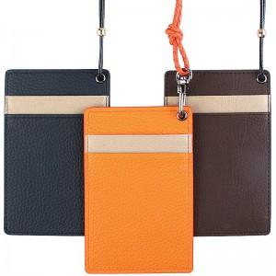

【상세/제작정보】 | 최소수량 100개 / 컬러인쇄가능 (최소수량 이하 인쇄시 개당 100원이 추가됩니다) 포장시 별도옵션 100원이 추가됩니다. 불박인쇄시 동판비 30,000원이 추가됩니다 카라비나형 고리 변경시 +400

【인쇄/포장옵션】 | 불박, 풀칼라 / 포장지포장

【공급단가】 | 수량 | 150~ | 500~ | 1,000~ | 2,000~ | 3,000~
*VAT별도 | 단가 | 4,460원 | 4,290원 | 4,130원 | 3,960원 | 3,860원

【상품 URL】 | https://www.synergygift.co.kr:443/src/goods_detail.php?gdno=3341

